Critical Pass Testing
Device: Pixel 3a API 30 OS: Android 11.0 Google Play
ToDoList - приложение для быстрого управления списками дел. Позволяет сортировать списки по разным критериям: по выполнению, алфавитному порядку и личному предпочтению. Различные значки показывают, все ли задачи из списка завершены. Жесты для быстрых действий: - Перетащить задачу вправо, чтобы удалить; - Нажать и удерживать список, пока он не изменит цвет, затем перетащить вверх или вниз, чтобы изменить позицию (отложенные задачи всегда появятся перед выполненными; перетаскивать можно только отложенные задачи)
ID | Title | ER | Status
Установка и обновление
S-1 | Установить приложение | Приложение скачивается из Google Play, установка проходит без сбоев и ошибок. | Pass
C-1 | Удалить и заново установить приложение | Приложение скачивается из Google Play, установка проходит без сбоев и ошибок. | Pass
C-2 | Обновить приложения на следующую версию | Обновление проходит без сбоев и ошибок.
C-3 | Откатить приложение к предыдущей версии | Откат проходит без сбоев и ошибок.
C-4 | Обновить приложение на несколько версий | Обновление проходит без сбоев и ошибок.
C-5 | Откатить приложение на несколько версий | Откат проходит без сбоев и ошибок.
S-2 | Запустить приложение | Приложение загружается быстро или предоставляет пользователю обратную связь на экране. Материалы приложения и метаданные являются полными и точными, отражают основные возможности приложения. | Pass
C-6 | Перезапустить приложение | Приложение загружается быстро или предоставляет пользователю обратную связь на экране. Материалы приложения и метаданные являются полными и точными, отражают основные возможности приложения. | Pass
Основная функциональность
C-7 | Проверить кликабельность кнопок приложения | Все кнопки приложения кликабельны и отрабатывают согласно заявленному функционалу | Pass
S-3 | Создать несколько списков | На главном экране приложения отображаются созданные списки. | Pass
C-48 | Отменить создание списка | При нажатии на кнопку "CANCEL" отменяется создание списка и отображается сообщение "Operation cancel". | Failed
S-4 | Добавить по несколько задач в каждый из списков | В каждом из списков отображаются все созданные задачи. | Pass
C-49 | Отменить создание задачи | При нажатии на кнопку "CANCEL" отменяется создание списка и отображается сообщение "Operation cancel". | Failed
S-5 | Пометить задачу, как выполненную | Название выбранной задачи зачеркнуто в текущем списке, чекбокс отмечен. | Pass
C-8 | Выполнить все задачи из списка | Все задачи из текущего списка зачеркнуты и отмечены чекбоксом. Напротив списка стоит зачок "галочки". | Pass
C-9 | Отсортировать списки по алфавиту | На главном экране приложения созданные списки отображаются в алфавитном порядке. | Pass
C-10 | Отсортировать списки по выполнению | На главном экране приложения созданные списки отображаются по проценту выполненности. | Failed
C-11 | Отсортировать списки по личному предпочтению | На главном экране приложения созданные списки отображаются на основе собственной сортировки с помощью перетаскивания между списками. | Pass
C-12 | Удалить задачу из списка | Из текущего списка удаляется выбранная задача. | Pass
C-50 | Восстановить задачу из списка, нажав кнопку "UNDO" | При удалении задачи из списка появляется кнопка "UNDO" с помощью которой можно восстановить только что удаленное задание из текущего списка. | Failed
C-13 | Удалить список | С главного экрана удаляется выбранный список. | Pass
C-51 | Восстановить список , нажав кнопку "UNDO" | При нажатии кнопки "UNDO", удаленный список восстанавливается и отображается на главном экране. | Pass
C-52 | Удалить все списки | С главного экрана удаляются все списки. | Pass
C-53 | Восстановить списки , нажав кнопку "UNDO" | При нажатии кнопки "UNDO", все удаленные списки восстанавливаются и отображаются на главном экране. | Failed
Прерывание работы
S-6 | Свернуть приложение | Приложение поддерживает жестовую навигацию для возврата на главный экран. | Pass
C-14 | Развернуть приложение через кнопку "Обзор" | Приложение сохраняет состояние пользователя или приложения и предотвращает случайную потерю данных из-за обратной навигации и других изменений состояния. | Pass
C-15 | Развернуть приложение через кнопку "Главный экран" | Приложение сохраняет состояние пользователя или приложения и предотвращает случайную потерю данных из-за обратной навигации и других изменений состояния. | Pass
C-16 | Заблокировать/разблокировать экран с запущенным приложением | Приложение сохраняет состояние пользователя или приложения и предотвращает случайную потерю данных из-за обратной навигации и других изменений состояния. | Pass
C-17 | Сменить ориентацию (запустить в портрете, перевернуть слева направо в лендскейп) | Приложение поддерживает и правильно обрабатывает как альбомную, так и книжную ориентацию: ориентации раскрывают в основном одни и те же функции и действия и сохраняют функциональный паритет; допускаются незначительные изменения в содержании или представлениях. | Pass
C-18 | Сменить ориентацию (запустить в портрете, перевернуть справа налево в лендскейп) |  | Pass
C-19 | Сменить ориентацию (запустить в лендскейпе, перевернуть слева направо в портрет) |  | Pass
C-20 | Сменить ориентацию (запустить в лендскейпе, перевернуть справа налево в портрет) |  | Pass
C-21 | Сменить ориентацию (запустить в портрете, заблокировать устройство, перевернуть в лендскейп, разблокировать устройство) |  | Pass
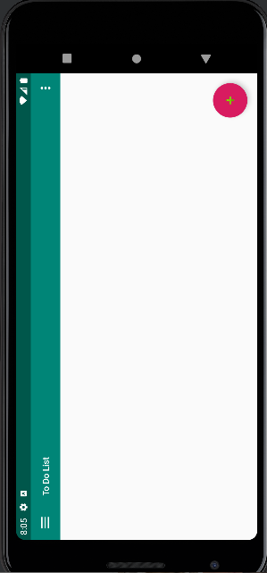
C-22 | Сменить ориентацию (запустить в лендскейпе заблокировать устройство, перевернуть в портрет, разблокировать устройство) |  | Pass
C-23 | Сменить ориентацию (запустить в портрете, перевернуть на 180 градусов) |  | Failed
C-24 | Сменить ориентацию (запустить в лендскейпе, перевернуть на 180 градусов) |  | Pass
C-25 | Сменить ориентацию (запустить в портрете, перейти на следующую страницу, перевернуть в лендскейп, вернуться назад) |  | Pass
C-26 | Сменить ориентацию (запустить в лендскейпе, перейти на следующую страницу, перевернуть в портрет, вернуться назад) |  | Pass
C-27 | Push-уведомления (звонок, СМС, будильник, другое приложение и тд.), всплывающие окна при работе в приложении | После прерывания работы приложение сохраняет состояние пользователя или приложения и предотвращает случайную потерю данных.
C-28 | Push-уведомления от ToDoList (переход по push-уведомлению с заблокированного экрана) | При нажатии на уведомление пользователь должен быть перенаправлен на экран в ToDoList приложении, который непосредственно связан с этим уведомлением и позволяет ему предпринять немедленные действия.
C-29 | Push-уведомления от ToDoList (переход по push-уведомлению из "шторки")
C-30 | Push-уведомления от ToDoList (переход по push-уведомлению, находясь в приложении)
C-31 | Push-уведомления от ToDoList (переход по push-уведомлению при свернутом приложении)
Системные элементы
C-32 | Свайпнуть верхнюю шторку | После прерывания работы приложение сохраняет состояние пользователя или приложения и предотвращает случайную потерю данных. | Pass
C-33 | Свайпнуть нижнюю шторку | После прерывания работы приложение сохраняет состояние пользователя или приложения и предотвращает случайную потерю данных.
C-34 | Экранная клавиатура | Клавиатура показывается при наведении фокуса в текстовое поле, все кнопки кликабельны, кнопки действий «Готово» или « Далее» работают в соответствии с заявленным функционалом | Pass
C-35 | Кнопки регулирования громкости | При нажатии на кнопку отображается слайдер, который позволяет регулировать уровень громкости как с помощью кнопки, так и с помощью перетаскивания ползунка на нужный уровень. | Pass
C-36 | Светлая/темная тема | Содержимое приложения и все веб-содержимое, на которое ссылается приложение, поддерживают светлую и темную тему . | Pass
Интернет
C-37 | Wi-Fi | Данные и информация в приложении остаются в безопасности при их передаче по сети.Весь сетевой трафик отправляется через SSL. | Pass
C-38 | Мобильный (2G, 3G, 4G, 5G) |  | Pass
C-39 | Авиарежим | Приложение пытается «переключиться» на другую сеть при потере связи с сетью и при необходимости уведомляет пользователя о том, что трафик данных невозможен. | Pass
C-40 | Потеря соединения |  | Pass
C-41 | Переключение режимов | Приложение немедленно реагирует на любые изменения в подключении и при необходимости уведомляет пользователя. | Pass
Тестирование безопасности
C-42 | Разрешение на права доступа | Приложение запрашивает только абсолютно минимальное количество разрешений, которое ему необходимо для поддержки своего варианта использования. | ToDoList does not connect to the network and the data is saved only on your device. This application does not premission and waives advertising and tracking mechanisms.
C-43 | Политика конфидециальности | Все конфиденциальные данные хранятся во внутренней памяти приложения. Никакие личные или конфиденциальные пользовательские данные не записываются в системный журнал или журнал приложения.
Тестирование удобства использования
C-44 | Корректное отображение элементов на устройствах с разным разрешением и размером экрана | В приложении реализована оптимизация макета для всех размеров экрана и конфигураций устройств. Расширена поддержка внешних устройств ввода. | Pass
C-45 | Шрифты соответствуют требованиям | Приложение отображает текст и текстовые блоки приемлемым образом для каждого из языков, поддерживаемых приложением. | Pass
C-46 | Ссылки | Ссылки ведут на соответствующий раздел и отображают верный контент | Pass
C-47 | Анимация между переходами | Приложение быстро и корректно реагирует на действие пользователя именно там, где пользователь его запускает. | Pass

Лист1
Device: Pixel 3a API 30 OS: Android 11.0 Google Play

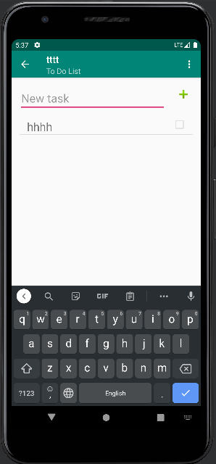
ID | BC-48 | ID | BC-49
Summary | При нажатии на кнопку "CANCEL" отменяется создание списка и отображается сообщение "Operacion cancelada", а должно "Operation cancel". | Summary | При создании новой задачи не предусмотрена возможность отмены создания задачи (отсутствует кнопка "CANCEL").
Precondition | 1. На главном экране нажать на плавающую кнопку действия FAB для добавления нового списка. 2. При появлении всплывающего текстового окна нажать на кнопку "CANCEL". | Precondition | 1. В выбранном списке нажать на плавающую кнопку действия FAB для добавления новой задачи.
Test Data |  | Test Data
STR |  | STR
ER | При нажатии на кнопку "CANCEL" отменяется создание списка и отображается сообщение "Operation cancel". | ER | При нажатии на кнопку "CANCEL" отменяется создание списка и отображается сообщение "Operation cancel".
AR | При нажатии на кнопку "CANCEL" отменяется создание списка и отображается сообщение "Operacion cancelada". | AR | При нажатии на кнопку "CANCEL" отменяется создание списка и отображается сообщение "Operacion cancelada".
Severity | Trivial | Severity | Major
Priority | Low | Priority | High
Enviroment | Device: Pixel 3a API 30 OS: Android 11.0 Google Play | Enviroment | Device: Pixel 3a API 30 OS: Android 11.0 Google Play
Attachment |  | Attachment

ID | BC-10 | ID | BC-50
Summary | При сортировке списков по выполнению не учитывается процент выполненния задач в каждом из списков. | Summary | При удалении задачи из списка не появляется кнопка "UNDO" для ее быстрого восстановления.
Precondition | 1. Создать несколько списков. 2. В некоторых списках создать по несколько задач. 3. Пометить некоторые задачи, как выполненные. | Precondition | 1. Создать список. 2. Создать задачу в текущем списке.
Test Data |  | Test Data
STR | 1. Отсортировать задачи по выполнимости, нажав на кнопку "By not done". | STR | 1. Смахнуть вправо для удаления задачи.
ER | При нажатии на кнопку "By not done" списки задач сортируются по проценту выполнимости снизу вверх. | ER | При удалении задачи из списка появляется кнопка "UNDO" с помощью которой можно восстановить только что удаленное задание из текущего списка.
AR | При нажатии на кнопку "By not done" списки задач некорректно сортируются по проценту выполнимости снизу вверх. | AR | При удалении задачи из списка не появляется кнопка "UNDO" с помощью которой можно восстановить только что удаленное задание из текущего списка.
Severity | Major | Severity | Major
Priority | High | Priority | Medium
Enviroment | Device: Pixel 3a API 30 OS: Android 11.0 Google Play | Enviroment | Device: Pixel 3a API 30 OS: Android 11.0 Google Play
Attachment |  | Attachment
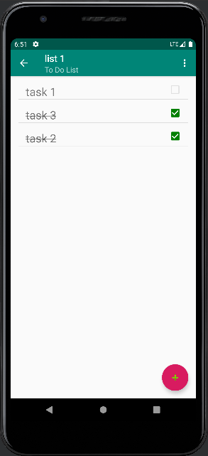
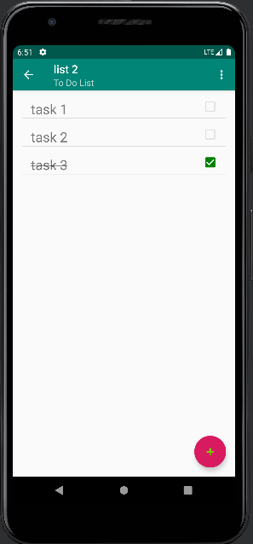
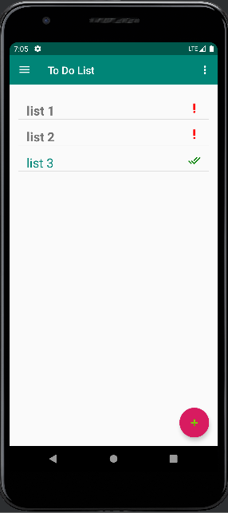

ID | BC-53
Summary | При удалении всех списков не появляется кнопка "UNDO" для их быстрого восстановления.
Precondition | 1. Создать несколько списков.
Test Data
STR | 1. Нажать на кнопку "Remove all".
ER | При удалении всех списков появляется кнопка "UNDO" с помощью которой можно восстановить только что удаленные списки.
AR | При удалении всех списков не появляется кнопка "UNDO" с помощью которой можно восстановить только что удаленные списки.
Severity | Major
Priority | Medium
Enviroment | Device: Pixel 3a API 30 OS: Android 11.0 Google Play
Attachment

